ポイント還元メニュー
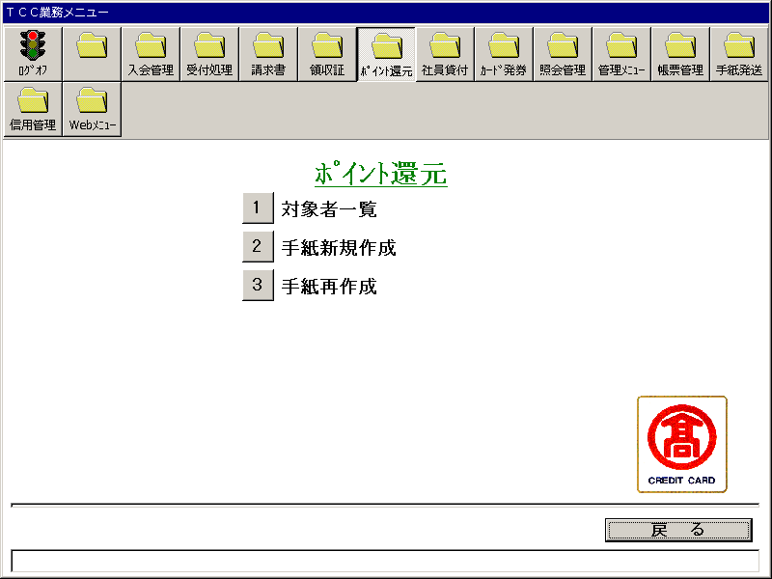
【画面レイアウト】

臨時カードポイント還元(対象者一覧出力)
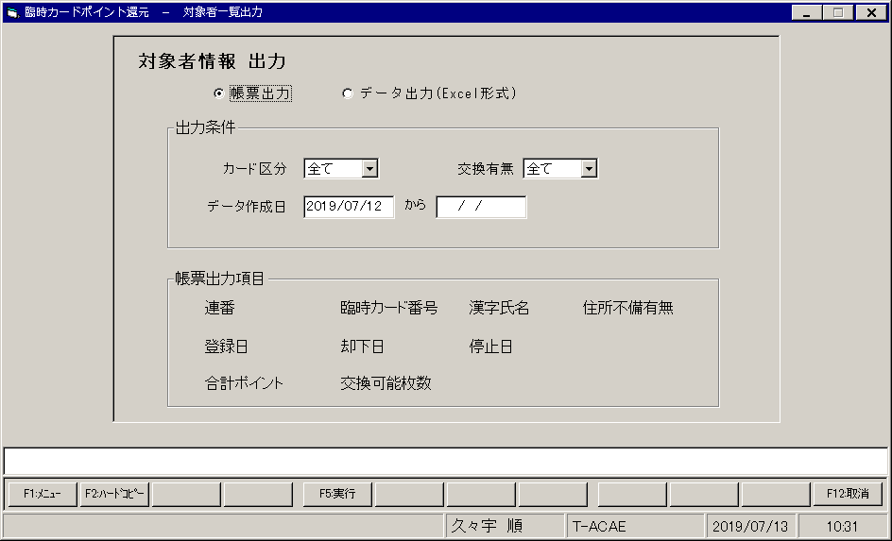
【画面レイアウト】

臨時カードポイント還元(手紙新規作成)
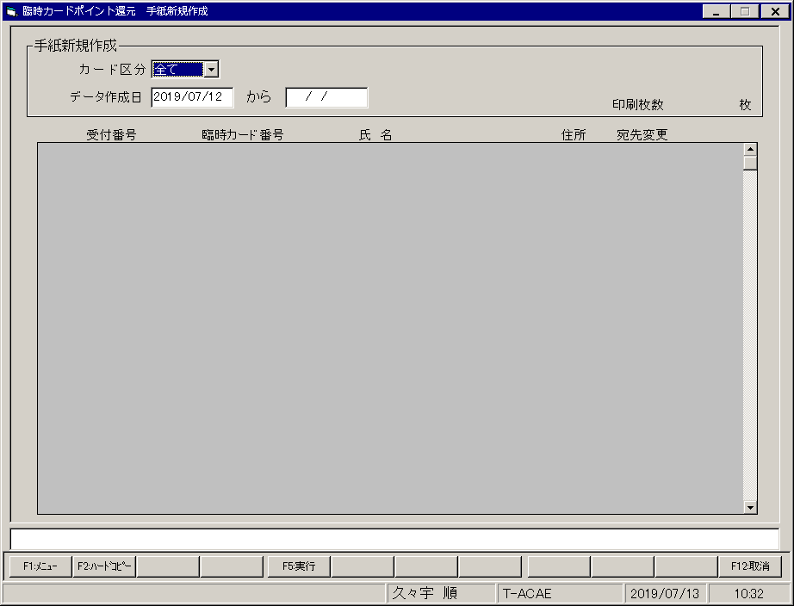
【画面レイアウト】

臨時カードポイント還元(手紙再作成)
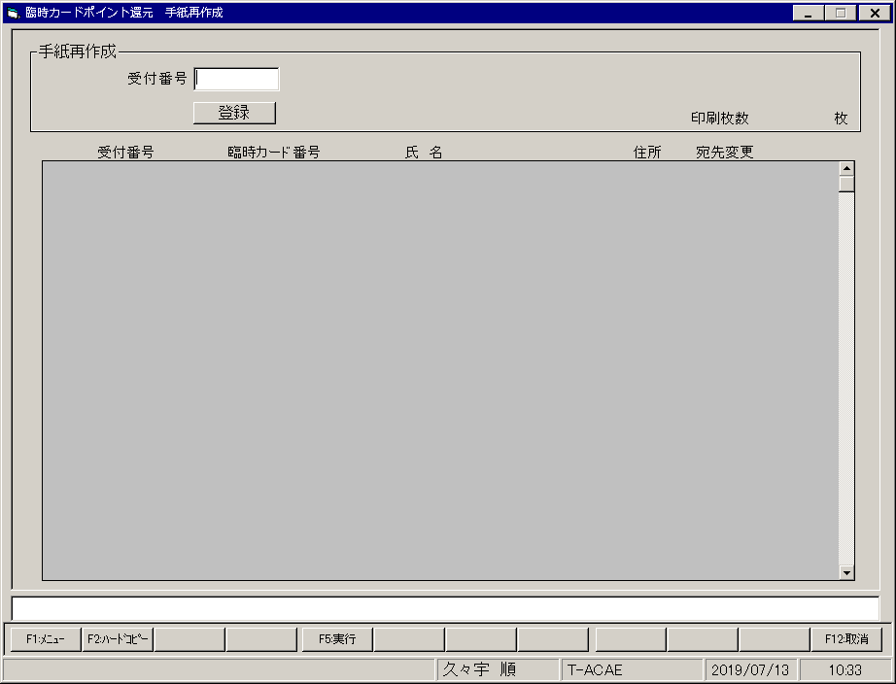
【画面レイアウト】

